Баг репорты
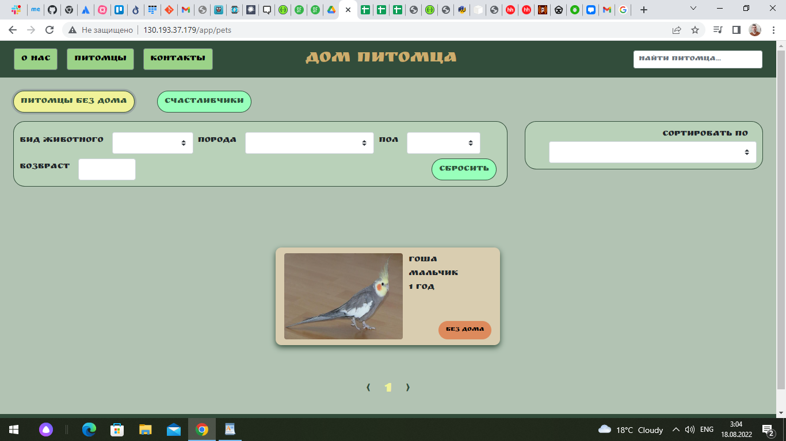
Антонов Максим QAP 92
Number | Title | Priority | Preconditions | Steps | Result | Expected Result | Enviroment | Comment
BR001 | при нажатии на кнопку "питомцы без дома" на главной странице отображаются не все питомцы из данного фильтра. | medium | нет | 1.перейти на сайт http://130.193.37.179/app/pets 2.нажать на кнопку "питомцы без дома" | не выводится карточка питомца с именем "Сэм" из фильтрации "без дома" | выводятся все карточки питомцев фильтрации "без дома" | Windows 10, Chrome Версия 104.0.5112.81 (Официальная сборка), (64 бит)
BR002 | не отправляется форма "приютить питомца?!" после корректного заполнения. | high | нет | 1.перейти на сайт http://130.193.37.179/app/pets 2.нажать кнопку "питомцы без дома" 3.на карточке "Гоша" нажать кнопку "без дома". 4.заполнить форму для ввода данными: имя: василий фамилия: васильев отчество: васильевич телефон: +79999999999 email: 999@mail.ru комментарий: хочу приютить Гошу 5.нажать кнопку "да" | ничего не происходит при нажатии кнопки "да" | система сообщает об удачной отправке формы | Windows 10, Chrome Версия 104.0.5112.81 (Официальная сборка), (64 бит)
BR003 | не работают конпки соцсетей в футере. | medium | нет | 1.перейти на сайт http://130.193.37.179/app/pets 2.скролл вниз до футера сайта. 3.нажать на кнопку "instagram" 4.нажать на кнопку "tik tok" 5.нажать на кнопку "youtube" 6.нажать на кнопку "telegram" | ничего не происходит при нажатии кнопки соцсетей. | происходит переход на соответствующую страницу. | Windows 10, Chrome Версия 104.0.5112.81 (Официальная сборка), (64 бит)
BR004 | не работает кнопка"хотят забрать" на карточке питомца | medium | нет | 1.перейти на сайт http://130.193.37.179/app/pets 2.нажать на кнопку "хотят забрать" на карточке питомца | ничего не происходит при нажатии кнопки. | появляется соответствующая информация | Windows 10, Chrome Версия 104.0.5112.81 (Официальная сборка), (64 бит)
BR005 | в окне фильтрации "вид животного" в выподающем списке отсутствует фильтр "собака" | medium | нет | 1.перейти на сайт http://130.193.37.179/app/pets 2..в окне фильтрации "вид животного" открыть выподающий список. | в списке отсутствует фильтр "собака" | в списке присутствует фильтр "собака" | Windows 10, Chrome Версия 104.0.5112.81 (Официальная сборка), (64 бит)
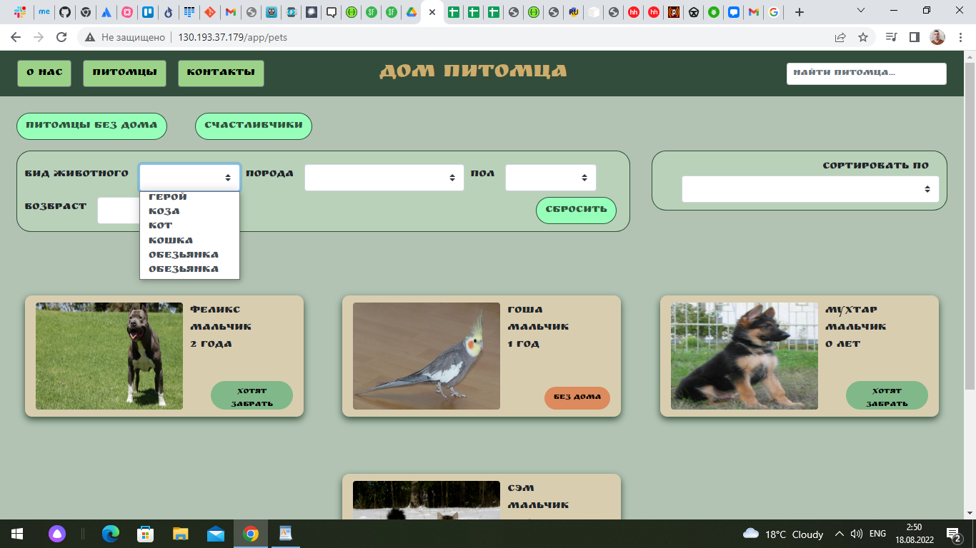
BR006 | орфографическая ошибка в окне фильтрации, в слове возраст | low | нет | 1.перейти на сайт http://130.193.37.179/app/pets 2..в окне фильтрации найти фильтр "возраст" | название фильтра "возвраст" | название фильтра "возраст"
BR007 | в окне фильтрации "вид животного" в выподающем списке дублируется фильтр "обезьянка" | low | нет | 1.перейти на сайт http://130.193.37.179/app/pets 2..в окне фильтрации найти фильтр "вид животного", раскрыть выпадающий список. | в выпадающем списке два одинаковых фильтра | в выпадающем списке фильтры уникальны
BR008 | в окне фильтрации "вид животного" в выподающем списке присутствует фильтр не существующего животного "герой". | low | нет | 1.перейти на сайт http://130.193.37.179/app/pets 2..в окне фильтрации найти фильтр "вид животного", раскрыть выпадающий список. | в выпадающем списке приутствует фильтр "герой" | в выпадающем списке фильтры существующих видов животных.
BR009 | в окне фильтрации "порода" в выподающем списке дублируется фильтр "питбуль" | low | нет | 1.перейти на сайт http://130.193.37.179/app/pets 2..в окне фильтрации найти фильтр "порода", раскрыть выпадающий список. | в выпадающем списке два одинаковых фильтра | в выпадающем списке фильтры уникальны
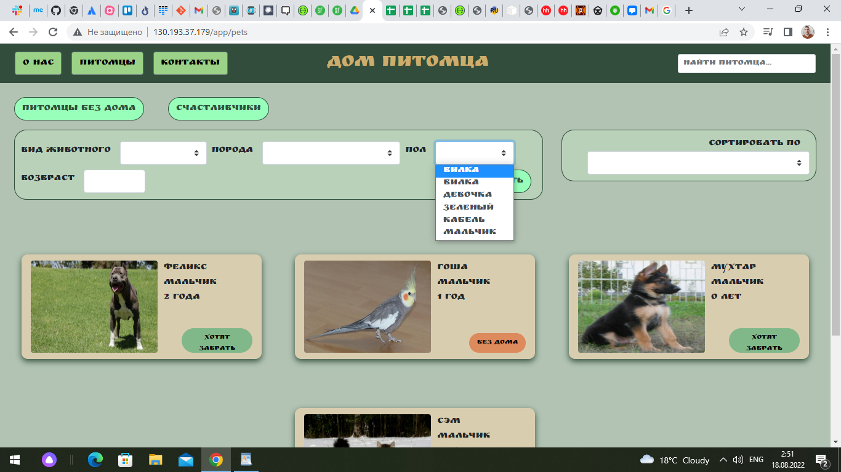
BR010 | в окне фильтрации "пол" в выподающем списке присутствует фильтр не существующего пола "вилка". | low | нет | 1.перейти на сайт http://130.193.37.179/app/pets 2..в окне фильтрации найти фильтр "пол", раскрыть выпадающий список. | в выпадающем списке приутствует фильтр "вилка" пол "вилка" дублируется. | в выпадающем списке фильтры существующих полов животных.
BR011 | в окне фильтрации "возраст" возможно вводить отрицательные числа. | low | нет | 1.перейти на сайт http://130.193.37.179/app/pets 2..в окне фильтрации найти фильтр "возраст", 3.ввести в окно "возраст" "-1" | фильтр применяет значение "возраст" "-1" | фильтр с отрицательным значением не применяется.

